Commandes
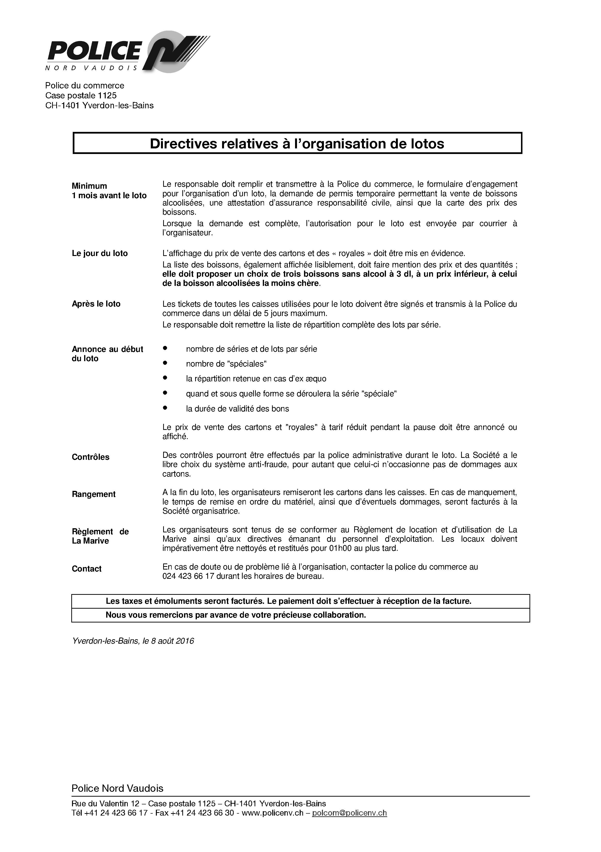
 |  | Aide mémoire pour les lotos 2023 - 2024
 |  | Commande 20 jours avant votre loto

Votre logo copier coller depuis word
La Marive |  |  | Timbre de la société :
Quai de Nogent 1
CH - 1400 Yverdon-les-Bains
Tél : +41 24 423 65 92
courriel : lamarive@yverdon-les-bains.ch
Date de votre loto :
Loto pour les jours de semaine (jeudi et vendredi) |  |  | 17H00 à 01H00
Réservation du parking CHF 100.- (géré par vos soins) |  |  | Oui | Non
Loto pour la fin de semaine (samedi, dimanche et férié) |  |  | 17H00 à 01H00 | 10H00 à 01H00
Réservation du parking CHF 200.- (géré par vos soins) |  |  | Oui | Non
Utilisation des 10 tables et 100 chaises de l'USLY |  |  | Oui | Non

Commande de matériel
Les commandes se font à l'unité, le matériel commandé en trop n'est pas repris. La quantité livrée est arrondie au nombre supérieur en fonction de son conditionnement. Toute commande tardive et/ou le jour même sera majorée de CHF 15.- et sera livrée en fonction du stock disponible. Les prix ci-dessous peuvent changer en tous temps, en fonction des conditions du marché. Le matériel commandé, sera facturé avec la salle, sauf la vaisselle Ecomanif, les prix Ecomanif sont indicatifs !
Quantité commandée à l'unité | Quantité livrée | Article |  | Perte | Prix CHF TTC | Subvention TTC
 |  | Gobelet 10cl ECOMANIF translucide |  | ~0.86 /pc | ~26.35 /100 pces | ~0.06 /pc
 |  | Gobelets 20 cl ECOMANIF translucide givré |  | ~0.86 /pc | ~23.90 /100 pces | ~0.06 /pc
 |  | Gobelets 30cl - 35cl ECOMANIF translucide givré |  | ~0.86 /pc | ~24.25 /100 pces | ~0.06 /pc
 |  | Cuillères à café ECOMANIF réutilisable |  | ~0.75 /pc | ~18.30 /100 pces | ~0.04 /pc
 |  | Lavage caisse pour vaisselle ECOMANIF |  | selon grandeur | 3.50 /pce
 |  | Transport ECOMANIF |  |  | 10.-
 |  | Touilleur en bois 11cm |  |  | 1.50 / 100pces
 |  | Gobelets carton 1.5dl |  |  | 11.50 / 100pces
 |  | Rouleau plastique 100 m |  |  | 47.- / rouleau
 |  | Café Raygil en grain (~120 cafés) |  |  | 28.- / kg
 |  | Café, compris sucre et crème, avec machine Cappuccino, décompte selon compteur |  |  | 0.75/pce
 |  | Café, compris sucre et crème, avec machine du bar, décompte selon compteur |  |  | 1.-/pce
 |  | Sucre en sachet (1'000 sachets) |  |  | 20.- / 5kg
 |  | Crème à café (carton de 200 pces) |  |  | 22.- / 200pces
 |  | Sacs poubelles STRID 35lt, rlx de 10 sacs |  |  | 19.50 / rlx
 |  | Sacs poubelles STRID 110lt, rlx de 5 sacs |  |  | 30.- / rlx
 |  | Boille d'eau chaude 20lt

Il est important de bien remplir le formulaire pour obtenir la subvention communale D'autres articles ECOMANIF, commande à faire directement chez www.ecomanif.ch
Nom & prénom de la personne responsable :
N° de téléphone :
Adresse complète de la société :
Votre signature copier coller depuis word
Lieu : |  |  |  | Date : | 2023-10-25
Signature :

Aide mémoire

Nous vous rappelons que la livraison du matériel doit se faire pendant les heures choisies.
La responsabilité du nettoyage vous incombe pour le cas où de l'eau ou autre liquide est versé sur les sols, dans la chambre froide et WC (pensez à prendre du matériel de nettoyage - pattes - éponges - sacs poubelles taxés 110 lt).
Les déchets sont à évacuer dans les containers prévus à cet effet, le carton est plié et mis dans le container papier/carton.
A la fin du loto, le balayage de la salle vous incombe, les balais sont mis à votre disposition et sont à nettoyer une fois la salle propre (penser au locataire suivant).
Vous devez également nettoyer les bars mobiles, vider les boilles d'eau et/ou de café et les laver.
Le surveillant de La Marive est à votre disposition pour vous conseiller et répondre à vos questions. Il est également responsable du bon fonctionnement du bâtiment et de l'entretien courant des WC.

